Miseenscene&Happybath
 | AMORE PRICE LIST
 | Brand | Image | Barcode | Product Name | Product Name | Ea/Box | SUPPLY PRICE (-VAT) | ORDER Qty
 | MISEENSCENE |  | 8809803529549 | 미쟝센 헤어&스칼프 데미지 샴푸 750ml | Miseenscene Hair & Scalp Damage Shampoo 750ml | 8 | DISCONTINUED
 |  |  | 8809803529563 | 미쟝센 헤어&스칼프 볼륨 샴푸 750ml | Miseenscene Hair & Scalp Volume Shampoo 750ml | 8
 |  |  | 8809803529587 | 미쟝센 헤어&스칼프 보습 샴푸 750ml | Miseenscene Hair & Scalp Moist Shampoo 750ml | 8
 |  |  | 8809803529556 | 미쟝센 헤어&스칼프 데미지 린스 750ml | Miseenscene Hair & Scalp Damage Rince 750ml | 8
 |  |  | 8809803577106 | 미쟝센 펄샤이닝 리페어샴푸 화이트머스크향 1000ml | MISEENSCENE PEARL SHINING MUSK SHAMPOO1000ML | 8 | ₩5,800
 |  |  | 8809803577120 | 미쟝센 펄샤이닝 리페어샴푸 피오니향 1000ml | MISEENSCENE PEARL SHINING PEONY SHAMPOO1000ML | 8 | ₩5,800
 |  |  | 8809803590716 | 미쟝센 펄샤이닝 리페어 트리트먼트 화이트머스크향 1000ml | MISEENSCENE PEARL SHINING MUSK TREATMENT 1000ML | 8 | ₩5,800
 |  |  | 8809803590723 | 미쟝센 펄샤이닝 리페어 트리트먼트 피오니향 1000ml | MISEENSCENE PEARL SHINING PEONY TREATMENT1000ML | 8 | ₩5,800
 |  |  | 8809803586474 | 미쟝센 로얄젤리 단백질 샴푸 1000ml | Miseenscene Royal Jelly Protein Shampoo 1000ml | 8 | ₩5,800
 |  |  | 8809803586481 | 미쟝센 로얄젤리 단백질 트리트먼트1000ml | Miseenscene Royal Jelly Protein Treatment 1000ml | 8 | ₩5,800
 |  |  | 8809803563611 | 댄트롤 딥 클린 박하 솔트 샴푸 820ml (22) | DANTROL DEEP CLEAN MINT SALT SHAMPOO 820ml | 8 | ₩5,300
 |  |  | 8809803563628 | 댄트롤 쿨링 멘톨 탄산수 샴푸 820ml (22) | DANTROL COOLING MENTOL SPARKLING WATER SHAMPOO 820ml | 8 | ₩5,300
 |  |  | 8809803563635 | 댄트롤 상쾌한 향 프레쉬 애플 샴푸 820ml (22) | DANTROL FRESH SCENT FRESH APPLE SHAMPOO 820ml | 8 | ₩5,300
 |  |  | 8809803548472 | 미쟝센 퍼펙트 오리지널 세럼 샴푸 680ml | Miseenscene Perfect Original Serum Shampoo 680ml | 12 | ₩6,900
 |  |  | 8809803549202 | 미쟝센 퍼펙트 오리지널 세럼 컨디셔너 680ml | Miseenscene Perfect Original Serum Conditioner 680ml | 12 | ₩6,900
 |  |  | 8809803556101 | 미쟝센 퍼펙트 스타일링 세럼 샴푸 680ml | Miseenscene Perfect Styling Serum Shampoo 680ml | 12 | ₩6,900
 |  |  | 8809803556118 | 미쟝센 퍼펙트 스타일링 세럼 컨디셔너 680ml | Miseenscene Perfect Styling Serum Conditioner 680ml | 12 | ₩6,900
 |  |  | 8809803556125 | 미쟝센 퍼펙트 슈퍼리치 세럼 샴푸 680ml | Miseenscene Perfect Super Rich Serum Shampoo 680ml | 12 | ₩6,900
 |  |  | 8809803556132 | 미쟝센 퍼펙트 슈퍼리치 세럼 컨디셔너 680ml | Miseenscene Perfect Super Rich Serum Conditioner 680ml | 12 | ₩6,900
 |  |  | 8809925130715 | 미쟝센 스칼프케어 그린 시카 샴푸 680ml | Miseenscene Scalp Care Green Cica Shampoo 680ml | 12 | ₩5,400
 |  |  | 8809925130647 | 미쟝센 볼륨케어 퍼플 콜라겐 샴푸 680ml | Miseenscene Aging Care Purple Collagen Shampoo 680ml | 12 | ₩5,400
 |  |  | 8809925130067 | 미쟝센 데미지케어 레드프로틴 샴푸 680ml | Miseenscene Damage Care Red Protein Shampoo 680ml | 12 | ₩5,400
 |  |  | 8809925130074 | 미쟝센 데미지케어 레드프로틴 컨디셔너 680ml | Miseenscene Damage Care Red Protein Conditioner 680ml | 12 | ₩5,400
 |  |  | 8809803556187 | 미쟝센 퍼펙트세럼 오리지널 80ml | Miseenscene Perfect Original Serum 80ml | 16 | ₩6,900
 |  |  | 8809803556217 | 미쟝센 퍼펙트세럼 로즈 80ml | Miseenscene Perfect Rose Perfume Serum 80ml | 16 | ₩6,900
 |  |  | 8809803556194 | 미쟝센 퍼펙트세럼 슈퍼리치 80ml | Miseenscene Perfect Super Rich Serum 80ml | 16 | ₩6,900
 |  |  | 8809803556200 | 미쟝센 퍼펙트세럼 스타일링 80ml | Miseenscene Perfect Styling Serum 80ml | 16 | ₩6,900
 |  |  | 8809803556255 | 미쟝센 퍼펙트세럼 하이드레이팅 80ml (RE) | Miseenscene Perfect HYDRATING Serum 80ml (RE) | 16 | ₩6,900
 |  |  | 8809803556149 | 미쟝센 퍼펙트세럼 트리트먼트 180ml | Miseenscene Perfect Serum Treatment 180ml | 6 | ₩4,600
 |  |  | 8809803556316 | 미쟝센 퍼펙트세럼 트리트먼트 330ml | Miseenscene Perfect Serum Treatment 330ml | 8 | ₩6,500
 |  |  | 8801042698185 | 미쟝센 데미지케어 레드 프로틴 트리트먼트 180ml (신형) | MISEENSCENE DAMAGE CARE RED PROTEIN TREATMENT 180ml | 6 | ₩4,000
 |  |  | 8801042704312 | 미쟝센 데미지케어 레드 프로틴 트리트먼트 330ml (신형) | MISEENSCENE DAMAGE CARE RED PROTEIN TREATMENT 330ml | 8 | ₩5,400
 |  |  | 8801042698222 | 미쟝센 볼륨케어 퍼플 콜라겐 트리트먼트 180ml(신형) | Miseenscene Volume Care Purple collagen Treatment 180ml | 6 | ₩4,000
 |  |  | 8801042704329 | 미쟝센 볼륨케어 퍼플 콜라겐 트리트먼트 330ml(신형) | Miseenscene Volume Care Purple collagen Treatment 330ml | 8 | ₩5,400
 |  |  | 8809803556293 | 미쟝센 퍼펙트세럼 미스트 150ml | Miseenscene Perfect Serum Mist 150ml | 8 | ₩6,600
 |  |  | 8809803556309 | 미쟝센 퍼펙트 크림 에센스 80ml | Miseenscene Perfect Cream Essenc 80ml | 6 | ₩6,600
 |  |  | 8809803556224 | 미쟝센 퍼펙트 베이스업 에센스 200ml | Miseenscene Perfect Base Up Essence 200ml | 8 | ₩6,600
 |  |  | 8809803560610 | 미쟝센 컬링에센스 2X내츄럴컬 150ml | Miseenscene Curling Esssence 2X Natural Curl 150ml | 8 | ₩5,200
 |  |  | 8809803560924 | 미쟝센 컬링에센스 2X 볼륨컬 150ml | Miseenscene Curling Esssence 2X Volulme Curl 150ml | 8 | ₩5,200
 |  |  | 8809925196834 | 미쟝센 헤어앤스칼프 너리싱 부스터 샴푸 800g | Mise-en-scène Hair & Scalp Nourishing Booster Shampoo 800g | 8 | ₩4,300
 |  |  | 8809925196841 | 미쟝센 헤어앤스칼프 딥클린 부스터 샴푸 800g | Mise-en-scène Hair & Scalp Deep Clean Booster Shampoo 800g | 8 | ₩4,300
 |  |  | 8809925196858 | 미쟝센 헤어앤스칼프 너리싱 부스터 트리트먼트300g | Mizunsen Hair & Scalp Nourishing Booster Treatment 300 g | 12 | ₩4,300
 |  |  | 8809925196865 | 미쟝센 헤어앤스칼프 하이드로 부스터 샴푸 800g | Mise-en-scène Hair & Scalp Hydro Booster Shampoo 800g | 8 | ₩4,300
 |  |  | 8809925174849 | 해피바스 산뜻 히알루론 클렌징폼 200g | Happy Bath Fresh Hyaluron Cleansing Foam 200g | 8 | ₩3,300
 |  |  | 8809925174856 | 해피바스 촉촉 히알루론 클렌징폼 200g | Happy Bath Moisture Hyaluron Cleansing Foam 200g | 8 | ₩3,300
 | Happy Bath |  | 8809925196087 | 해피바스 생귤 비타민C 바디워시 750g | Happy Bath Raw Tangerine Vitamin C Body Wash 750g | 8 | ₩3,500
 | 메디안 |  | 8809925197619 | 닥터메디안 멜티케어 치약 120g*3 | Dr. Median Melticare Toothpaste 120 g*3 | 12 | ₩3,500
 | Happy Bath |  | 8809803537582 | 해피바스 퍼퓸 바디워시 베이비파우더 760g | Happybath Perfume Baby Powder Wash 760g | 8 | ₩4,600
 |  |  | 8809803537568 | 해피바스 퍼퓸 바디워시 블랙로즈 760g | Happybath Perfume Black Rose Wash 760g | 8 | ₩4,600
 |  |  | 8809803537575 | 해피바스 퍼퓸 바디워시 화이트머스크 760g | Happybath Perfume White Musk Wash 760g | 8 | ₩4,600
 |  |  | 809803590617 | 해피바스 프루츠 크러쉬탱글 바디워시 탱글탠저린 900g | Happybath Fruits Crush Body Wash Tangle Tangerine 900g | 8 | ₩4,300
 |  |  | 8809803590600 | 해피바스 프루츠 크러쉬 바디워시 베리펀치 900g | Happybath Fruits Crush Body Wash Tangle Berry Punch 900g | 8 | ₩4,300
 |  |  | 8809803590730 | 해피바스 프루츠 바디워시 아크네케어라임 900g | Happybath Fruits Crush Body Wash Acnecare Lime 900g | 8 | ₩4,300
 |  |  | 8809803505109 | 해피바스 스마일 바디워시 자몽&오렌지 900g | Happybath Smile Body Wash Grapefruit&Orange 900g | 8 | ₩5,200
 |  |  | 8809803505116 | 해피바스 스마일 바디워시 체리&베리 900g | Happybath Smile Body Wash Cherry&Berry 900g | 8 | ₩5,200
 |  |  | 8809803505123 | 해피바스 스마일 바디워시 유자&라임 900g | Happybath Smile Body Wash Lime&Citrus 900g | 8 | ₩5,200
 |  |  | 8809925157309 | 해피바스 로즈 에센스 바디워시 900g | Happybath Rose Essence Body Wash 900g | 8 | ₩4,600
 |  |  | 8809925151642 | 해피바스 라벤더 에센스 바디워시 900g | Happybath Lavender Essence Body Wash 900g | 8 | ₩4,600
 |  |  | 0000000001036 | 해피바스 피오니 블로썸 바디워시 900g | Happy Bath Pioni Blossom Body Wash 900g | 8 | ₩4,500
 |  |  | 0000000001005 | 해피바스 체리 블로썸 바디워시 900g | Happy Bath Cherry Blossom Body Wash 900g | 8 | ₩4,500
 |  |  | 0000000001034 | 해피바스 피치 블로썸 바디워시 900g | Happy Bath Peach Blossom Body Wash 900g | 8 | ₩4,500
 |  |  | 8809803594684 | 해피바스 정말 촉촉한 바디워시 900g | Happybath Natural Body Wash_Apple&Banana 900g | 8 | ₩4,800
 |  |  | 8809803594691 | 해피바스 정말 순한 바디워시 900g | Happybath Natural Body Wash_Baby Powder 900g | 8 | ₩4,800
 |  |  | 8809803536660 | 해피바스 오리지널컬렉 바디워시 클린코튼 910g | Happybath Original Collection Body Wash Clean Cotton 910g | 8 | ₩6,900
 |  |  | 8809803536684 | 해피바스 오리지널컬렉션바디워시 로즈 910g | Happybath Original Collection Body Wash Fresh Rose 910g | 8 | ₩6,900
 |  |  | 8809803536714 | 해피바스 오리지널컬렉션 바디워시 오리지널 910g | Happybath Original Collection Original Body Wash 910g | 8 | ₩6,900
 |  |  | 8809803576260 | 해피바스 오리지널컬렉션 바디워시 우디머스크 910g | Happybath Original Collection Woody Musk Body Wash 910g | 8 | ₩6,900
 |  |  | 8809803556804 | 해피바스 오리지널컬렉션 바디워시 자몽 910g | Happybath Original Collection Grapefruit Body Wash 910g | 8 | ₩6,900
 |  |  | 8809803536677 | 해피바스 오리지널컬렉션 바디워시 체리블로섬 910g | Happybath Original Collection Body Wash Cherry Blossom 910g | 8 | ₩6,900
 |  |  | 8809803536660 | 해피바스 오리지널컬렉 클린코튼 비누 90g * 4ea | Happybath Original Collection Clean Cotton Soap 90g*4ea | 10 | ₩4,400
 |  |  | 8809803536684 | 해피바스 오리지널컬렉션 올리브 비누 90g * 4ea | Happybath Original Collection Olive Soap 90g*4ea | 10 | ₩4,400
 |  |  | 8809803536691 | 해피바스 오리지널컬렉션 솝라벤더 비누 90g * 4ea | Happybath Original Collection Soap Lavender Soap 90g*4ea | 10 | ₩4,400
 |  |  | 8809803536714 | 해피바스 오리지널컬렉션 오리지널 비누 90g * 4ea | Happybath Original Collection Original Soap 90g*4ea | 10 | ₩4,400
 |  |  | 8809803536707 | 해피바스 오리지널컬렉션 베이비파우더 비누 90g * 4ea | Happybath Original Collection Baby Powder Soap 90g*4ea | 10 | ₩4,400
 |  |  | 8809803536677 | 해피바스 오리지널컬렉션 체리블로섬 비누 90g * 4ea | Happybath Original Collection Cherry Blossom Soap 90g*4ea | 10 | ₩4,400
 |  |  | 8809803577229 | 해피바스 정말 촉촉한 바디밀크 400g | Happybath Natural Body Milk_Apple&Banana 400g | 12 | ₩4,500
 |  |  | 8809803577236 | 해피바스 정말 순한 바디밀크 400g | Happybath Natural Body Milk_Baby Powder 400g | 12 | ₩4,500
 |  |  | 8809803540438 | 해피바스 오리지널컬렉션 바디로션 베이비파우더 500g | Happybath Original Collection Body Lotion Baby Powder 500g | 12 | ₩6,900
 |  |  | 8809803540445 | 해피바스 오리지널컬렉션 바디로션 오리지널 500g | Happybath Original Collection Body Lotion Original 500g | 12 | ₩6,900
 |  |  | 8809803540421 | 해피바스 오리지널컬렉션 바디로션 클린코튼 500g | Happybath Original Collection Body Lotion Clean Cotton 500g | 12 | ₩6,900
 |  |  | 8809803540391 | 해피바스 바디오일 오리지널 250ml | Happybath Original Body Oil 250ml | 20 | ₩6,900
 |  |  | 8809803540384 | 해피바스 바디오일 베이비파우더 250ml | Happybath Baby Powder Body Oil 250ml | 20 | ₩6,900
 | Happy Bath |  |  | 해피바스 아이스민트 레몬 바디워시 900g | Happy Bath Ice Mint Lemon Body Wash 900g | 8 | ₩3,950
 |  |  |  | 해피바스 아이스민트 초코 바디워시 900g | Happy Bath Ice Mint Choco Body Wash 900g | 8 | ₩3,950
 | Median |  | 8801042743304 | 메디안 치석 치약 오리지널 120g*3 | Median Dental IQ Toothpaste Original 120g*3 | 12 | ₩5,000
 |  |  | 8801042707696 | 메디안 치석 치약 구취 120g*3 | Median Dental IQ Toothpaste BAD BREATH REMOVAL 120g*3 | 12 | ₩5,000
 |  |  | 8801042707702 | 메디안 치석 치약 화이트 120g*3 | Median Dental IQ Toothpaste WHITE 120g*3 | 12 | ₩5,000
 |  |  | 8809585101483 | 메디안 치석 치약 잇몸 120g*3 | Median Dental IQ Toothpaste GUM CARE 120g*3 | 12 | ₩5,000
 |  |  | 8809608283004 | 메디안 송천염 치약 120g*3입_AD_ST | Median Songcheon salt toothpaste 120g*3 | 12 | ₩4,100
 | 스킨유 |  |  | 스킨유 프래그런스 딥머스크 핸드크림 50ml | Skin U Fragrance Deep Musk Hand Cream 50 ml | 20 | ₩6,600
 |  |  |  | 스킨유 프래그런스 선셋오랑쥬 핸드크림50ml | Skin U Fragrance Sunset Orange Hand Cream 50 ml | 20 | ₩6,600
 |  |  |  | 스킨유 프래그런스 오드플로럴 핸드크림50ml | Skin U Fragrance Odd Floral Hand Cream 50 ml | 20 | ₩6,600
 | 려 |  | 8806403117534 | 자양9EX 지성용 샴푸 400ml | Ryo Jayang 9EX Hair Loss Care Shampoo_Oily Hair 400ml | 8 | ₩8,200
 |  |  | 8806403162817 | 자양9EX 중건성용 샴푸 400ml | Ryo Jayang 9EX Hair Loss Care Shampoo_Dry Hair 400ml | 8 | ₩8,200
 |  |  | 8806403162824 | 자양9EX 민감용 샴푸 400ml | Ryo Jayang 9EX Hair Loss Care Shampoo_Sensitive Hair 400ml | 8 | ₩8,200
 |  |  | 8809685752189 | 려 자양9EX 모발영양 트리트먼트 330ml | Jayang 9EX Hair Loss Care Treatment_Deep Nutrition 330ml | 8 | ₩8,200
 |  |  | 8801042697553 | 진생보 중건성 샴푸 400ml | Ryo Jinsengbo Normal/Dry hair Shampoo 400ml | 6 | ₩7,300
 |  |  | 8801042697836 | 진생보 중건성 린스 400ml | Ryo Jinsengbo Normal/Dry hair Conditioner 400ml | 6 | ₩7,300
 |  |  | 8809685754084 | 려 강화 약쑥 샴푸 800ml | Ryo Mugwort Shamopoo 800ml | 8 | DISCONTINUED
 |  |  | 8809685754060 | 려 고흥 유자 샴푸 800ml | Ryo Yuja Shamopoo 800ml | 8 | DISCONTINUED
 |  |  | 8809685754077 | 려 파주 검은콩 샴푸 800ml | Ryo Black Bean Shamopoo 800ml | 8 | DISCONTINUED
 |  |  | 8809685754053 | 려 강화 약쑥 트리트먼트 800ml | Ryo Mugwort Traeatment 800ml | 8 | DISCONTINUED
 |  |  | 8809925193659 | 려 홍진단 검은콩 모근강화 샴푸 820ml | Ryo Hong-jin Black Bean Fleece Reinforced Shampoo 820 ml | 8 | ₩6,900
 |  |  | 880992519366 | 려 홍진단 홍삼 모발영양 샴푸 820ml | Ryo Hong Diagnostics Red Ginseng Hair Nutrition Shampoo 820 ml | 8 | ₩6,900
 |  |  | 8809925193536 | 려 홍진단 홍삼 모발영양 트리트먼트 820ml | Ryo Hong Diagnostics Red Ginseng Hair Nutrition Treatment 820 ml | 8 | ₩6,900
 |  |  | 8809925196131 | 려 함빛 극손상&영양 샴푸 대용량 592ml | Ryo Hambit Extreme Damage & Nutrition Shampoo Large Capacity 592 ml | 12 | ₩8,200
 |  |  | 8809925196148 | 려 함빛 극손상&영양 컨디셔너 대용량 592ml | Ryo Light Extreme Damage & Nutrition Conditioner Large Capacity 592 ml | 12 | ₩8,200
 |  |  | 8809925196155 | 려 청아 딥클렌징&쿨링 샴푸 592ml | Ryo Cheong-ah Deep Cleansing & Cooling Shampoo 592ml | 12 | ₩8,200
 |  |  | 8809925196162 | 려 흑운 볼륨&모근강화 샴푸 592ml | Ryo Woon Volume & Hair Reinforced Shampoo 592ml | 12 | ₩8,200
 |  |  | 8809925196179 | 려 흑운 볼륨&모근강화 컨디셔너 592ml | Ryo woon Volume & Hair Reinforced Conditioner 592 ml | 12 | ₩8,200
 |  |  | 8809925196186 | 려 민감&순한 샴푸 592ml | Ryo Sensitive & Mild Shampoo 592ml | 12 | ₩8,200
 |  |  | 8809803590297 | 려 함빛 극손상&영양 샴푸 대용량 480ml | Ryo Hambit Extreme Damage & Nutrition Shampoo Large Capacity 480ml | 21 | ₩6,500
 |  |  | 8809803590242 | 려 함빛 극손상&영양 컨디셔너 대용량 480ml | Ryo Light Extreme Damage & Nutrition Conditioner Large Capacity 480ml | 21 | ₩6,500
 |  |  | 8809803590273 | 려 청아 딥클렌징&쿨링 샴푸 480ml | Ryo Cheong-ah Deep Cleansing & Cooling Shampoo 480ml | 21 | ₩6,500
 |  |  | 8809803590280 | 려 흑운 볼륨&모근강화 샴푸 480ml | Ryo Woon Volume & Hair Reinforced Shampoo 480ml | 21 | ₩6,500
 |  |  | 8809803590266 | 려 흑운 볼륨&모근강화 컨디셔너 480ml | Ryo woon Volume & Hair Reinforced Conditioner 480ml | 21 | ₩6,500
 |  | 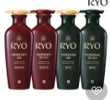 | 8809925197565 | 려 클래식 모발영양 샴푸 400ml(24 | Ryo Nutrition & Shine Shampoo for hair 400ml | 8 | ₩4,900
 |  |  | 8809925197572 | 려 클래식 모발영양 컨디셔너 400ml(24 | Ryo Nutrition & Shine Conditioner for hair 400ml | 8 | ₩4,900
 |  |  | 8809925197589 | 려 클래식 두피영양 샴푸 400ml(24 | Ryo Nutrition & Moisture Shampoo for Scalp 400ml | 8 | ₩4,900
 |  |  | 8809925197596 | 려 클래식 두피영양 컨디셔너 400ml(24 | Ryo Nutrition & Moisture Conditioner for Scalp 400ml | 8 | ₩4,900
 |  | 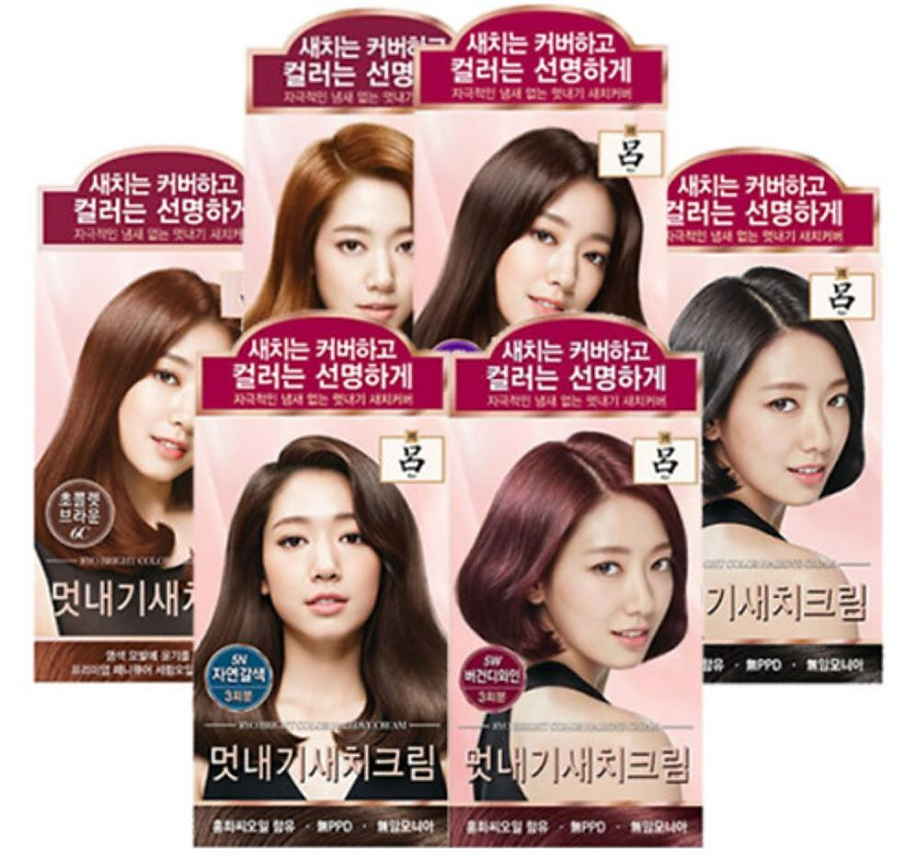 | 8806390519663 | 려 우아채멋내기새치크림 오렌지브라운7O | Ryo Uachae Bright Color Hairdye Cream_Orange Brown | 8 | ₩4,800
 |  |  | 8806390519656 | 려 우아채멋내기새치크림 초콜렛브라운6C | Ryo Uachae Bright Color Hairdye Cream_Chocolate Brown | 8 | ₩4,800
 |  |  | 8806390519632 | 려 우아채멋내기새치크림 버건디와인5W | Ryo Uachae Bright Color Hairdye Cream_Burgundy Wine | 8 | ₩4,800
 |  |  | 8806390524612 | 려 우아채멋내기새치크림 자연갈색5N | Ryo Uachae Bright Color Hairdye Cream_Natural Brown | 8 | ₩4,800
 |  |  | 8806390524605 | 려 우아채멋내기새치크림 짙은갈색4N | Ryo Uachae Bright Color Hairdye Cream_Deep Brown | 8 | ₩4,800
 |  |  | 8806390527415 | 려 우아채멋내기새치크림 흑갈색3N | Ryo Uachae Bright Color Hairdye Cream_Black Brown | 8 | ₩4,800
MISEENSCENE | 미쟝센 | 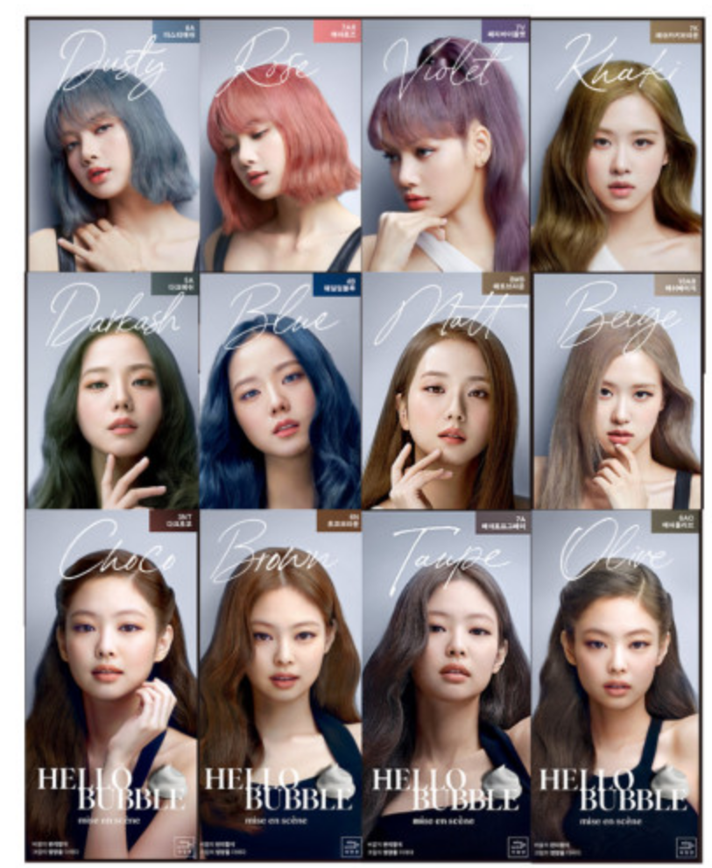 | 8806390529860 | 미쟝센 헬로버블 프라이머 | Miseenscene All New Hello Bubble Primer | 8 | ₩8,300
 |  |  | 8801042654464 | 미쟝센 올뉴 헬로버블 3NT 다크초코 | Miseenscene All New Hello Bubble 3NT Dark Choco | 8 | ₩8,300
 |  |  | 8809685807445 | 미쟝센 올뉴 헬로버블 4B 웨일딥블루 | Miseenscene All New Hello Bubble 4B Whale Deep Blue | 8 | ₩8,300
 |  |  | 8809685768326 | 미쟝센 올뉴 헬로버블 5A 다크애쉬 | Miseenscene All New Hello Bubble 5A Dark Ash | 8 | ₩8,300
 |  |  | 8806390529266 | 미쟝센 올뉴 헬로버블 6A 더스티애쉬 | Miseenscene All New Hello Bubble 6A Dusty Ash | 8 | ₩8,300
 |  |  | 8809803539500 | 미쟝센 올뉴 헬로버블 6AO 애쉬올리브 | Miseenscene All New Hello Bubble 6AO Ash Olive | 8 | ₩8,300
 |  |  | 8806403297939 | 미쟝센 올뉴 헬로버블 6N 초코브라운 | Miseenscene All New Hello Bubble 6N Choco Brown | 8 | ₩8,300
 |  |  | 8809685768319 | 미쟝센 올뉴 헬로버블 7A 애쉬토프그레이 | Miseenscene All New Hello Bubble 7A Ash Taupe Grey | 8 | ₩8,300
 |  |  | 8809516843673 | 미쟝센 올뉴 헬로버블 7AR 애쉬로즈 | Miseenscene All New Hello Bubble 7AR Ash Rose | 8 | ₩8,300
 |  |  | 8801042654457 | 미쟝센 올뉴 헬로버블 7K 애쉬카키브라운 | Miseenscene All New Hello Bubble 7K Ash Kaki Brown | 8 | ₩8,300
 |  |  | 8809803537186 | 미쟝센 올뉴 헬로버블 7V 페리바이올렛 | Miseenscene All New Hello Bubble 7V Peri Violet | 8 | ₩8,300
 |  |  | 8809803537179 | 미쟝센 올뉴 헬로버블 8MB 매트브라운 | Miseenscene All New Hello Bubble 8MB Matt Brown | 8 | ₩8,300
 |  |  | 8809803537193 | 미쟝센 올뉴 헬로버블 10AB 애쉬베이지 | Miseenscene All New Hello Bubble 10AB Ash Beige | 8 | ₩8,300

